商品登録書
【商 品 登 録 書】

 | 区分 |  |  | 1 |  | 新規 |  |  |  |  |  |  |  |  |  |  |  |  |  |  |  |  | 提出者 |  |  | 松本 光 |  |  |  |  | 提出日 |  |  | 2016-05-13

 | JAN |  |  |  |  |  |  | メーカー名 |  |  |  |  | 商品名1 |  |  |  |  |  |  |  |  |  | 商品名2 |  |  |  |  |  |  |  | フレーバー |  | 容量 |  |  | 希望小売価格
 | 4902468232084 |  |  |  |  |  |  | 明色 |  |  |  |  | モイストラボ |  |  |  |  |  |  |  |  |  | BB+ルースパウダー |  |  |  |  |  |  |  | 透明パールタイプ |  | - |  |  | ¥1,200

 | 商品画像 |  |  |  |  |  |  |  |  |  |  |  |  |  | 大分類CD |  |  |  | 大分類名 |  |  |  |  |  | 棚割CD |  |  | 棚割名 |  |  |  | 中分類CD |  |  | 中分類名
 | 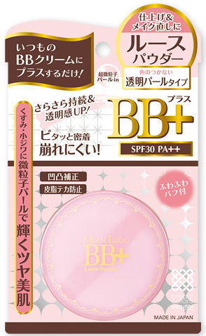 基本画像1枚 |  |  |  |  |  |  |  |  |  |  |  |  |  | 05 |  |  |  | ベースメイク |  |  |  |  |  | 01 |  |  | ベースメイク |  |  |  | 050103 |  |  | フェイスパウダー

 |  |  |  |  |  |  |  |  |  |  |  |  |  |  | 確定商品CD |  |  |  |  |  |  |  |  |  | 050103 |  |  |  |  |  |  | 0028

 |  |  |  |  |  |  |  |  |  |  |  |  |  |  | 催事CD |  |  |  | クーポンCD |  |  |  |  |  |  |  |  |  | TOPICS CD |  |  |  | 中分類ランキングCD
 |  |  |  |  |  |  |  |  |  |  |  |  |  |  | - |  |  |  | - |  |  |  |  |  |  |  |  |  | - |  |  |  | -

 |  |  |  |  |  |  |  |  |  |  |  |  |  |  | 商品特徴
 |  |  |  |  |  |  |  |  |  |  |  |  |  |  | 超微粒子パールがくすみ・小じわをカバーし、輝くツヤ美肌 ・上品な超微粒子パールがお肌に輝きとツヤを与えます。シミ・小じわが気になる人にオススメ！ SPF30・PA++

 | 使用方法
 | BBクリームを塗布したあと適量をパフにとり、軽くもみこむようにしてルースパウダーをパフ全体に含ませ、お肌にやさしきなじませてください。お化粧直しにもご使用いただけます。お化粧直しの際は、余分な皮脂を軽くおさえてからふんわりと重ねるようにお使いください。 ※洗顔料で洗い流せます。本品以外にメイクされる場合はクレンジングしてください。

 | 追加テキスト

 | 購入可能DS |  |  |  |  |  |  |  |  |  | 購入可能EC |  |  |  |  |  |  |  |  |  | お勧めシーズン |  |  |  | 関連リンク商品JAN
 | 1001 | 1002 | 1003 | 1004 | 1005 | 1006 | 1007 | 1008 | 1009 | 1010 | 5001 | 5002 | 5003 | 5004 | 5005 | 5006 | 5007 | 5008 | 5009 | 5010 | SP | SM | A | W | 商品1 |  |  |  |  | 商品2 |  |  |  |  | 商品3
 | - | - | - | - | - | - | - | - | - | - | - | - | - | - | - | - | - | - | - | - | 1 | 1 | 1 | 1 | - |  |  |  |  | - |  |  |  |  | -

 | 写真1 |  | 写真2 |  | 写真3 |  | 写真4 |  |  | 登録日 |  |  |  |  |  |  |  |  | 掲載開始日 |  |  |  |  |  |  |  | 修正日 |  |  |  |  |  | 掲載終了日
 | 1 |  | - |  | - |  | - |  |  | 2016-05-13 |  |  |  |  |  |  |  |  | 即日 |  |  |  |  |  |  |  | - |  |  |  |  |  | -

